Sheet1
任务工单
编号 |  |  | 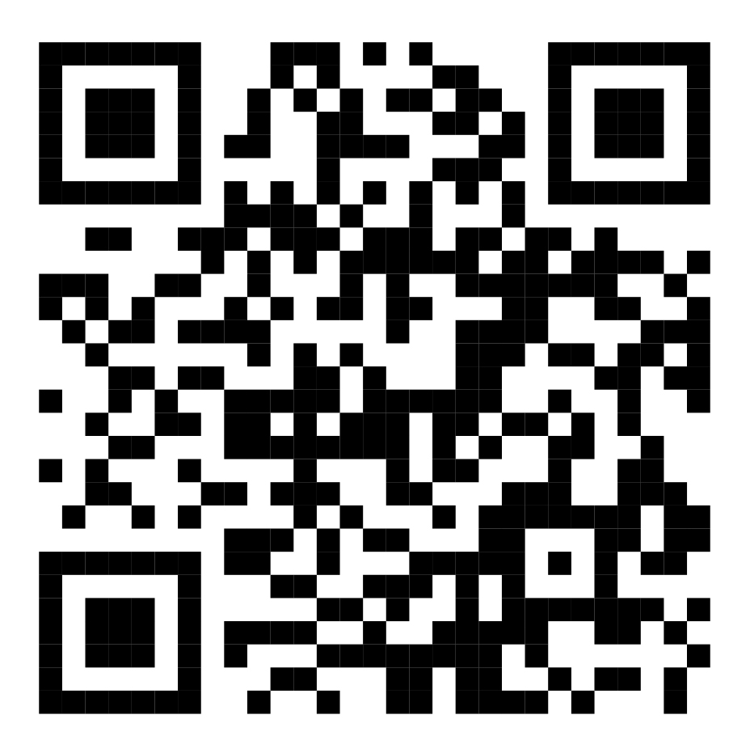 二维码
名称
方法
类型
时间
目标
备注
明细
序号 | 型号 | 规格 | 数量 | 结论
1 | DBD | 3m | 1 | £ 完成
2 | DBD | 4m | 2 | £ 完成
3 | DBD | 5m | 3 | £ 完成
4 | DBD | 6m | 4 | £ 完成
5 | DBD | 7m | 5 | £ 完成
6 | DBD | 8m | 6 | £ 完成
7 | DBD | 9m | 7 | £ 完成
8 | DBD | 10m | 8 | £ 完成
9 | DBD | 11m | 9 | £ 完成
10 | DBD | 12m | 10 | £ 完成
11 | DBD | 13m | 11 | £ 完成
12 | DBD | 14m | 12 | £ 完成
13 | DBD | 15m | 13 | £ 完成
汇报
完成情况
签字确认

